Topology
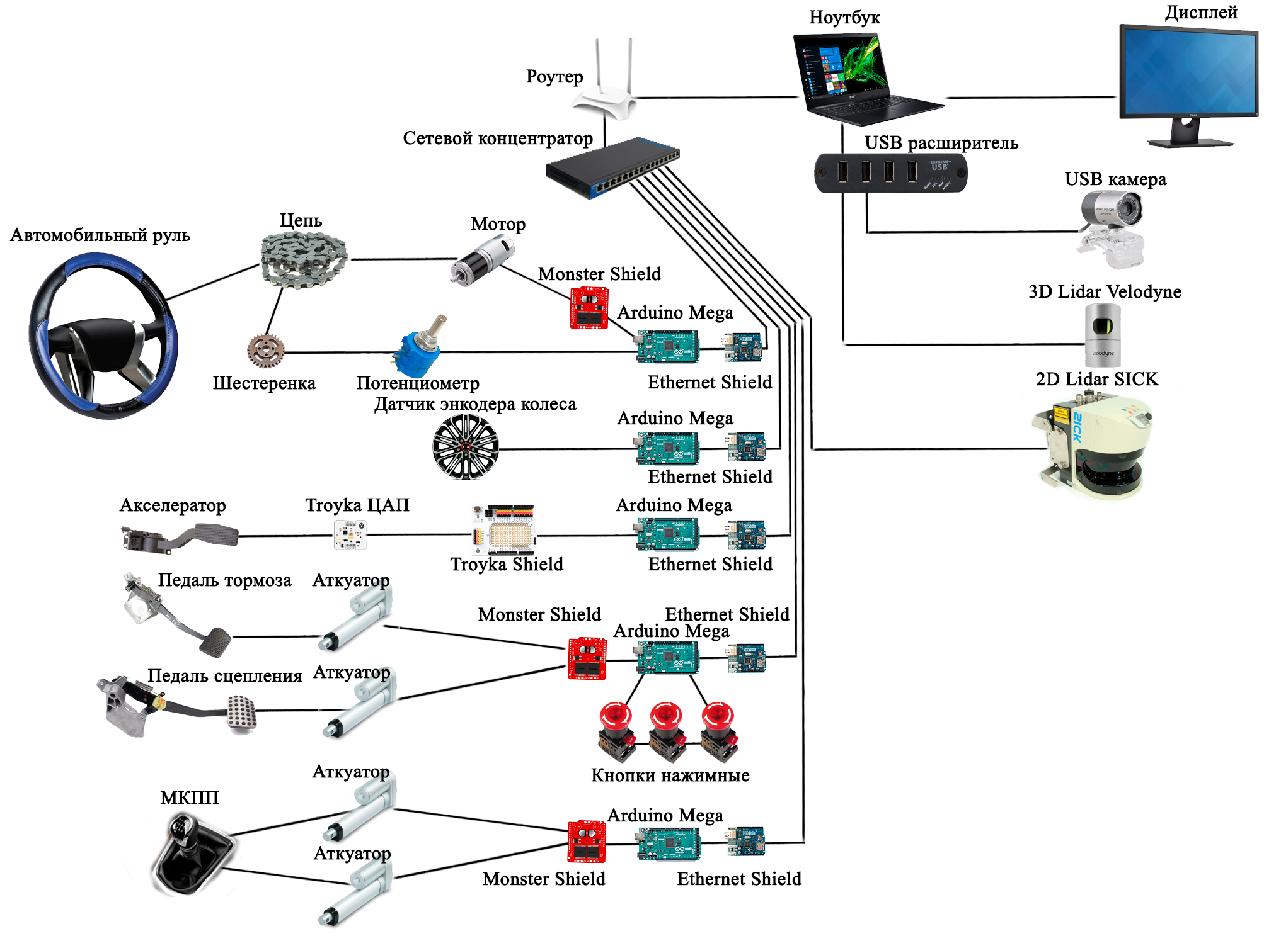
Роуте
Коммутатор
Ноутбук
Тип | Имя устройства | Кол-во | Прикрепленная фотография
Устройства | Ноутбук | 1 | 
 | USB расширитель | 1
 | Arduino Mega 2560 | 5 | 
Arduino Ethernet Shield
Arduino Ethernet Shield
Arduino Ethernet Shield
 | Потенциометр (для считывания положения цепи в момент управления мотором) | 1
Arduino Mega 2560
 | Кнопка нажимная с фиксацией (для обрыва контура замка зажигания) | 3
Arduino Mega 2560
Arduino Mega 2560
 | Monster Motor Shield | 3 | 
Monster Motor Shield
Н мост
Драйвер мотора
Интернет устройства | Роутер | 1 | 
Мотор движения вперёд/назад
Мотор управления рулём
 | Коммутатор | 1 | 
Моторы для дверей
 | Arduino Ethernet Shield | 5 | 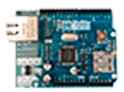
Актуаторы | Актуатор (для управления сцепления, тормоза, КПП вперед/назад, КПП влево/вправо) | 4 | 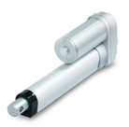
 | Шестеренка (для считывания положения цепи в момент управления мотором) | 1 | 
 | Цепь (для воздействия мотора на руль) | 1 | 
 | Мотор (для управления рулем) | 1 | 
Техническое зрение | USB камера | 1 | 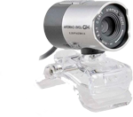
 | 2D Lidar SICK | 1 | 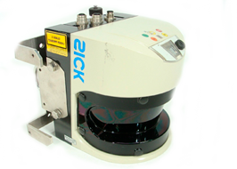
 | 3D Lidar Velodyne | 1

